Sheet1
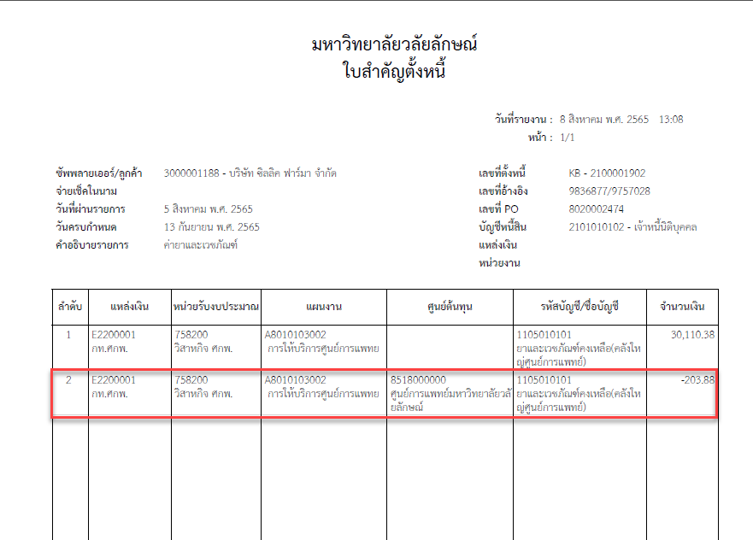
 | MIRO
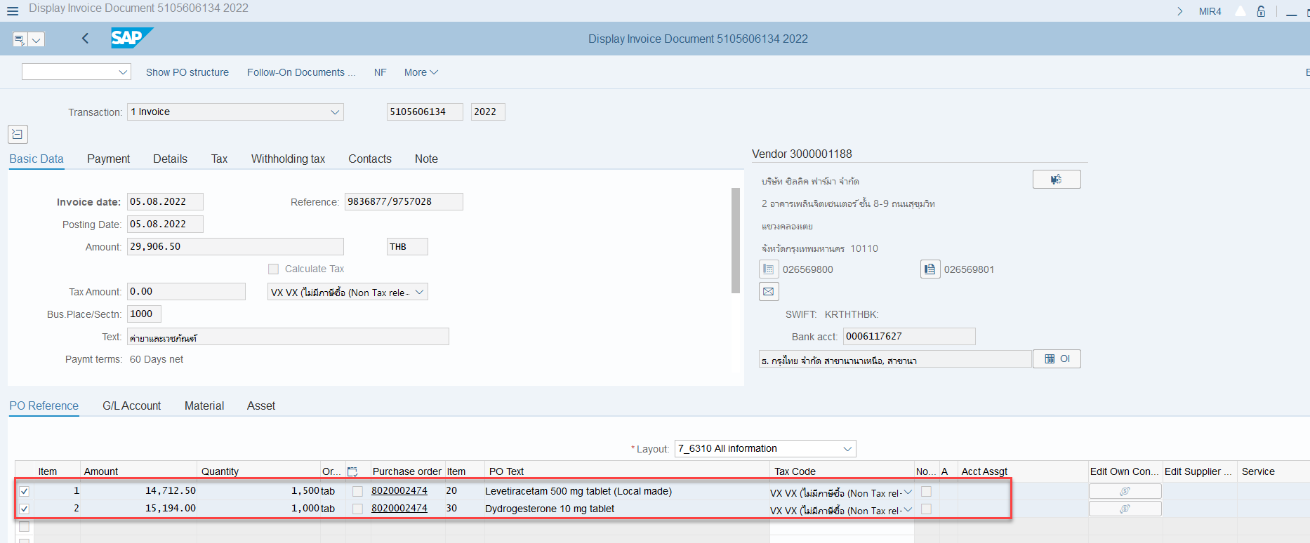

 | Doc | 2100001902

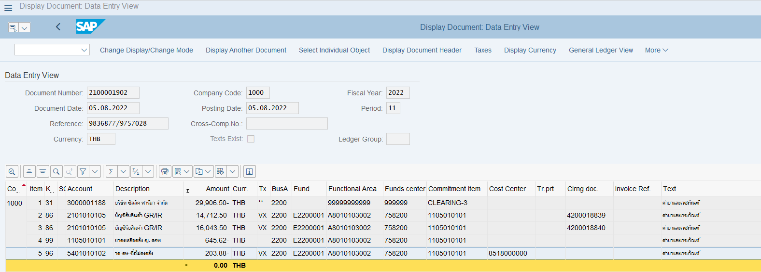

 |  | ต้องจ่ายจริง | 29,906.50
 |  | ดึง PO | 14,712.50
 |  |  | 16,043.50
 |  |  | 30,756.00
 |  | ส่วนต่าง ดึง PO - ต้องจ่ายจริง | 849.50

 | 1105010101 | ยาคงเหลือคลัง ญ. ศกพ | 645.62
 | 5401010102 | วด-ศษ-ซื้อไม่คงคลัง | 203.88 | ทำไมต้องลง GL นี้??
 |  |  | 849.5

** | แต่เมื่อเอา Doc ไปพิมพ์ใบแจ้งหนี้ ZAPF003 ข้อมูลแสดงถูกต้อง

